상품제안서
휴라이즈 HR-TS100 올인원 턴테이블 오디오 | 상품코드: F27877

 |  |  |  |  |  |  | 02-412-0044 | www.easy1.co.kr
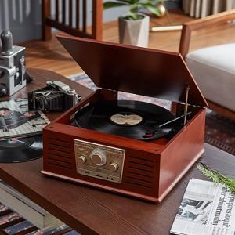

【상세/제작정보】

【인쇄/포장옵션】 | 라벨지인쇄 / 포장불가능

【공급단가】 | 수량 | 2~ | 10~ | 30~ | 50~ | 100~
*VAT별도 | 단가 | 129,050원 | 126,900원 | 123,670원 | 121,520원 | 118,290원

【상품 URL】 | http://www.easy1.co.kr/src/goods_detail.php?gdno=27877

